都道府県別の内訳
DX推進指標 自己診断提出企業の内訳（2025年結果）
（注）割合の数値は、小数点以下第2位を四捨五入しているため、個々の集計値の合計は必ずしも100％にならない場合がある。
（注）従業員数 100 人未満の卸売業・サービス業・小売業の企業、及びそれ以外の業種における従業員数 300 人未満の企業を中小企業と定義している。

都道府県別の内訳
都道府県 | 大企業 | 中小企業 | 大企業 | 中小企業 | 全件 | 割合
 | 社数 | 社数 | 割合 | 割合
1.北海道 | 4 | 22 | 0.8% | 3.3% | 26 | 2.2%
2.青森県 | 2 | 6 | 0.4% | 0.9% | 8 | 0.7%
3.岩手県 | 0 | 5 | 0.0% | 0.7% | 5 | 0.4%
4.宮城県 | 5 | 4 | 1.0% | 0.6% | 9 | 0.8%
5.秋田県 | 0 | 10 | 0.0% | 1.5% | 10 | 0.9%
6.山形県 | 1 | 5 | 0.2% | 0.7% | 6 | 0.5%
7.福島県 | 3 | 7 | 0.6% | 1.0% | 10 | 0.9%
8. 茨城県 | 3 | 5 | 0.6% | 0.7% | 8 | 0.7%
9.栃木県 | 3 | 4 | 0.6% | 0.6% | 7 | 0.6%
10.群馬県 | 4 | 6 | 0.8% | 0.9% | 10 | 0.9%
11.埼玉県 | 8 | 12 | 1.6% | 1.8% | 20 | 1.7%
12. 千葉県 | 4 | 12 | 0.8% | 1.8% | 16 | 1.4%
13.東京都 | 220 | 142 | 44.4% | 21.2% | 362 | 31.1%
14.神奈川県 | 18 | 15 | 3.6% | 2.2% | 33 | 2.8%
15.新潟県 | 3 | 42 | 0.6% | 6.3% | 45 | 3.9%
16.富山県 | 6 | 6 | 1.2% | 0.9% | 12 | 1.0%
17.石川県 | 2 | 7 | 0.4% | 1.0% | 9 | 0.8%
18.福井県 | 2 | 6 | 0.4% | 0.9% | 8 | 0.7%
19.山梨県 | 1 | 2 | 0.2% | 0.3% | 3 | 0.3%
20.長野県 | 2 | 16 | 0.4% | 2.4% | 18 | 1.5%
21. 岐阜県 | 6 | 14 | 1.2% | 2.1% | 20 | 1.7%
22. 静岡県 | 11 | 66 | 2.2% | 9.9% | 77 | 6.6%
23. 愛知県 | 33 | 28 | 6.7% | 4.2% | 61 | 5.2%
24.三重県 | 3 | 5 | 0.6% | 0.7% | 8 | 0.7%
25.滋賀県 | 4 | 6 | 0.8% | 0.9% | 10 | 0.9%
26.京都府 | 6 | 11 | 1.2% | 1.6% | 17 | 1.5%
27.大阪府 | 59 | 45 | 11.9% | 6.7% | 104 | 8.9%
28.兵庫県 | 17 | 17 | 3.4% | 2.5% | 34 | 2.9%
29.奈良県 | 1 | 7 | 0.2% | 1.0% | 8 | 0.7%
30.和歌山県 | 1 | 2 | 0.2% | 0.3% | 3 | 0.3%
31.鳥取県 | 1 | 1 | 0.2% | 0.1% | 2 | 0.2%
32.島根県 | 0 | 5 | 0.0% | 0.7% | 5 | 0.4%
33.岡山県 | 3 | 8 | 0.6% | 1.2% | 11 | 0.9%
34.広島県 | 11 | 14 | 2.2% | 2.1% | 25 | 2.1%
35.山口県 | 4 | 7 | 0.8% | 1.0% | 11 | 0.9%
36.徳島県 | 1 | 1 | 0.2% | 0.1% | 2 | 0.2%
37.香川県 | 3 | 2 | 0.6% | 0.3% | 5 | 0.4%
38.愛媛県 | 3 | 10 | 0.6% | 1.5% | 13 | 1.1%
39.高知県 | 1 | 6 | 0.2% | 0.9% | 7 | 0.6%
40.福岡県 | 14 | 36 | 2.8% | 5.4% | 50 | 4.3%
41.佐賀県 | 2 | 8 | 0.4% | 1.2% | 10 | 0.9%
42.長崎県 | 1 | 1 | 0.2% | 0.1% | 2 | 0.2%
43.熊本県 | 8 | 15 | 1.6% | 2.2% | 23 | 2.0%
44.大分県 | 4 | 2 | 0.8% | 0.3% | 6 | 0.5%
45.宮崎県 | 1 | 9 | 0.2% | 1.3% | 10 | 0.9%
46.鹿児島県 | 2 | 2 | 0.4% | 0.3% | 4 | 0.3%
47.沖縄県 | 4 | 7 | 0.8% | 1.0% | 11 | 0.9%
総計 | 495 | 669 | 100.0% | 100.0% | 1,164 | 100.0%

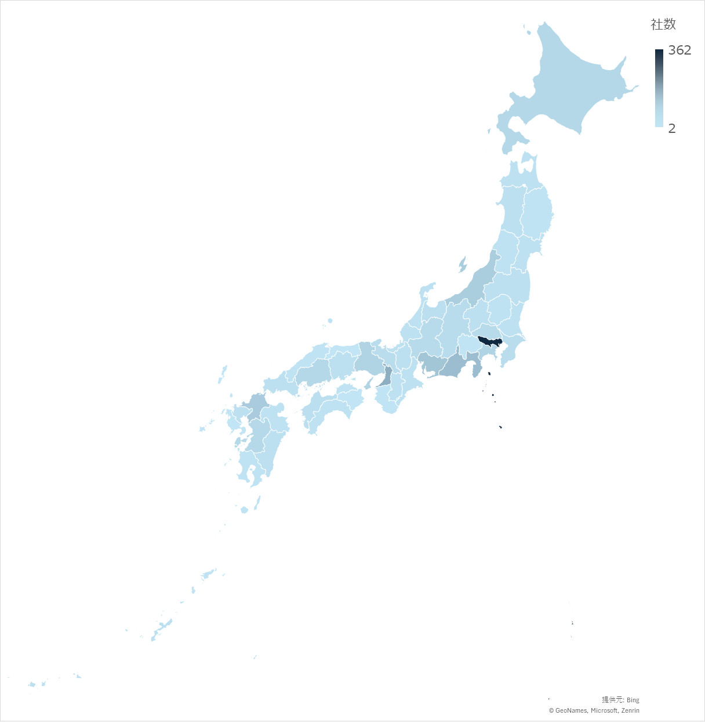

全企業の傾向
2025年DX推進指標提出企業の平均値の分布表

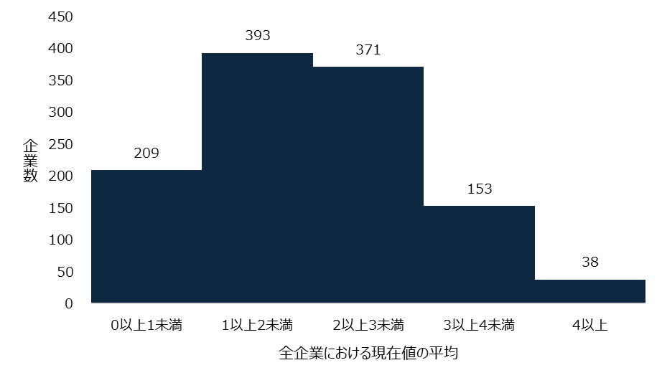
全指標における現在値の平均 | 頻度
0以上1未満 | 209
1以上2未満 | 393
2以上3未満 | 371
3以上4未満 | 153
4以上 | 38

全企業における現在値と目標値の平均値
指標 | 現在値 | 目標値
全指標 | 1.98 | 3.51
経営視点指標 | 1.98 | 3.51
IT視点指標 | 1.97 | 3.50

各指標の現在値と目標値の比較
指標名 | 現在値 | 目標値
ビジョンの共有 | 2.32 | 3.81
危機感とビジョン実現の必要性の共有 | 2.20 | 3.65
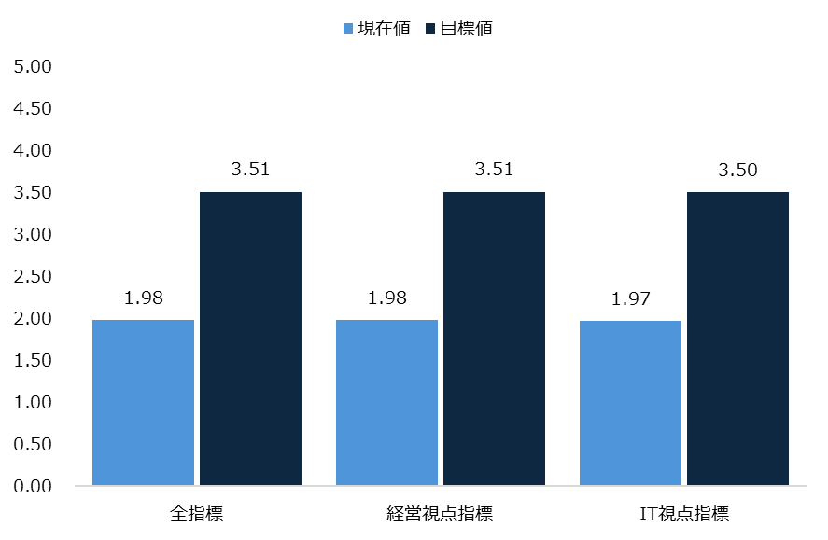
経営トップのコミットメント | 2.29 | 3.76
マインドセット、企業文化 | 2.08 | 3.63
体制 | 2.00 | 3.50
KPI | 1.92 | 3.50
評価 | 1.72 | 3.35
投資意思決定、予算配分 | 1.75 | 3.37
推進・サポート体制 | 2.05 | 3.58
推進体制 | 2.20 | 3.70
外部との連携 | 2.13 | 3.55
人材育成・確保 | 1.88 | 3.45
事業部門における人材 | 1.64 | 3.26
技術を支える人材 | 1.66 | 3.27
人材の融合 | 1.83 | 3.43
事業への落とし込み | 2.32 | 3.71
戦略とロードマップ | 1.88 | 3.48
バリューチェーンワイド | 1.64 | 3.20
持続力 | 2.12 | 3.53
ビジョン実現の基盤としてのITシステムの構築 | 2.00 | 3.55
データ活用 | 2.05 | 3.63
スピード・アジリティ | 1.85 | 3.38
全体最適 | 1.99 | 3.51
IT資産の分析・評価 | 2.09 | 3.60
廃棄 | 1.88 | 3.46
競争領域の特定 | 1.81 | 3.40
非競争領域の標準化・共通化 | 1.82 | 3.37
ロードマップ | 1.97 | 3.49
ガバナンス・体制 | 1.94 | 3.42
体制 | 1.86 | 3.41
人材確保 | 2.07 | 3.49
事業部門のオーナーシップ | 1.91 | 3.44
データ活用の人材連携 | 2.13 | 3.66
プライバシー、データセキュリティ | 2.43 | 3.78
IT投資の評価 | 1.74 | 3.42

現在値と目標値の平均の差が大きい上位 5 指標（経営視点） 上位5指標は同率を含める。これ以降上位5指標を示す場合も同様に同率を含めて掲載する。
現在値と目標値の平均の差が大きい上位 5指標 | 現在値平均 | 目標値平均 | 差
評価 | 1.72 | 3.35 | 1.63
投資意思決定、予算配分 | 1.75 | 3.37 | 1.62
事業部門における人材 | 1.64 | 3.26 | 1.62
技術を支える人材 | 1.66 | 3.27 | 1.61
人材の融合 | 1.83 | 3.43 | 1.60
戦略とロードマップ | 1.88 | 3.48 | 1.60

現在値と目標値の平均の差が小さい上位 5 指標（経営視点）
現在値と目標値の平均の差が小さい上位 5指標 | 現在値平均 | 目標値平均 | 差
事業への落とし込み | 2.32 | 3.71 | 1.39
持続力 | 2.12 | 3.53 | 1.41
外部との連携 | 2.13 | 3.55 | 1.42
危機感とビジョン実現の必要性の共有 | 2.20 | 3.65 | 1.45
経営トップのコミットメント | 2.29 | 3.76 | 1.47

現在値と目標値の平均の差が大きい上位 5 指標（IT視点）
現在値と目標値の平均の差が大きい上位 5指標 | 現在値平均 | 目標値平均 | 差
IT投資の評価 | 1.74 | 3.42 | 1.68
競争領域の特定 | 1.81 | 3.40 | 1.59
廃棄 | 1.88 | 3.46 | 1.58
データ活用 | 2.05 | 3.63 | 1.58
非競争領域の標準化・共通化 | 1.82 | 3.37 | 1.55
体制 | 1.86 | 3.41 | 1.55
ビジョン実現の基盤としてのITシステムの構築 | 2.00 | 3.55 | 1.55

現在値と目標値の平均の差が小さい上位 5 指標（IT視点）
現在値と目標値の平均の差が小さい上位 5指標 | 現在値平均 | 目標値平均 | 差
プライバシー、データセキュリティ | 2.43 | 3.78 | 1.35
人材確保 | 2.07 | 3.49 | 1.42
ガバナンス・体制 | 1.94 | 3.42 | 1.48
IT資産の分析・評価 | 2.09 | 3.60 | 1.51
全体最適 | 1.99 | 3.51 | 1.52
ロードマップ | 1.97 | 3.49 | 1.52

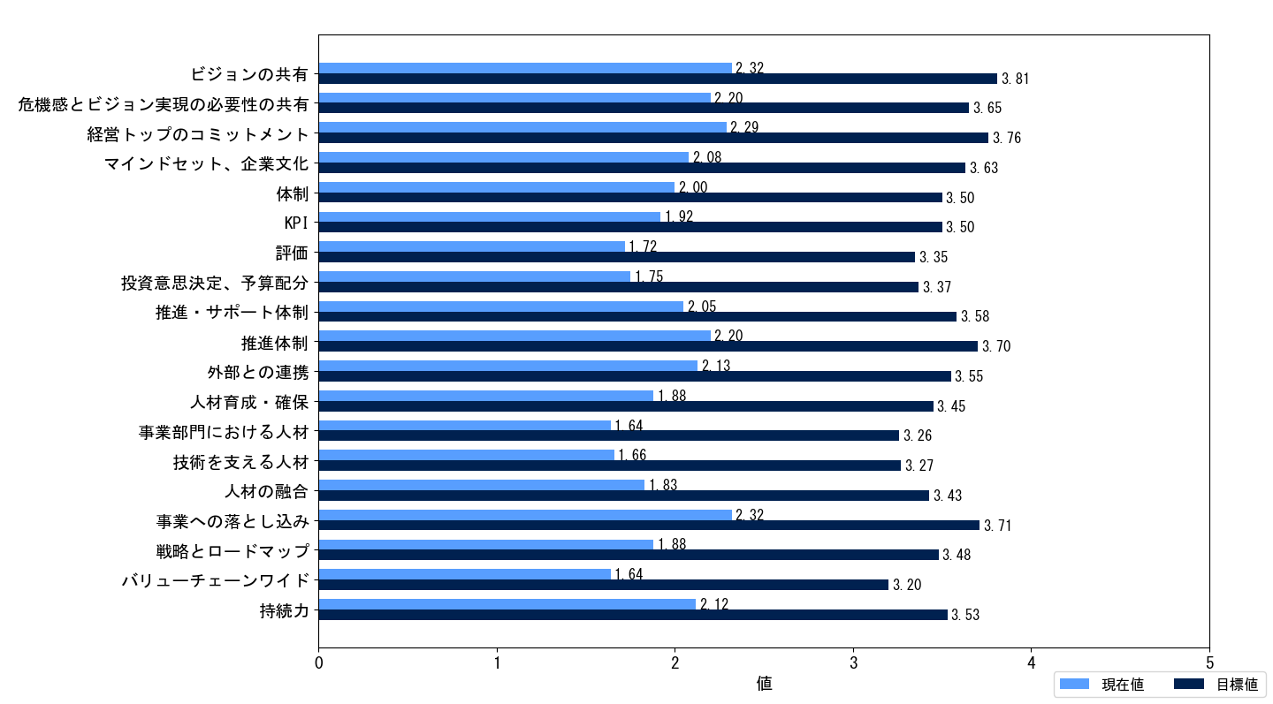

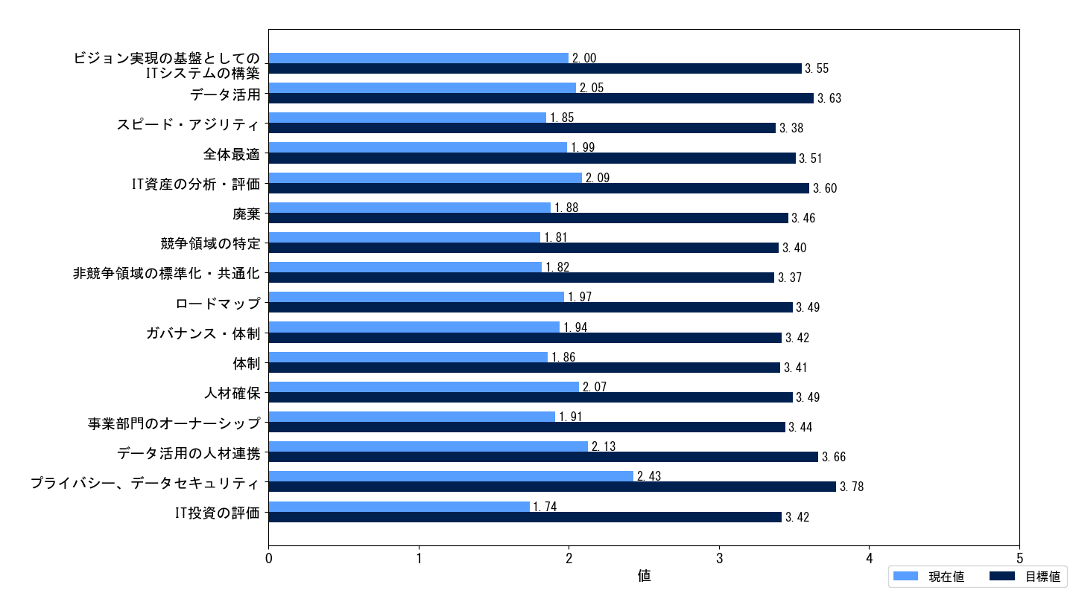

大企業と中小企業
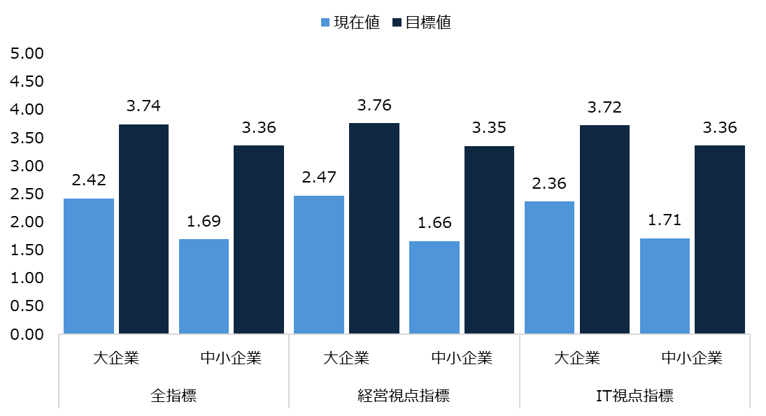
大企業と中小企業の業種の内訳
業種別 | 大企業 | 中小企業
A.水産・農林業 | 1 | 5
B.鉱業・採石業・砂利採取業 | 0 | 0
C.建設業 | 43 | 102
D.製造業（生活関連） | 23 | 23
E.製造業（素材） | 62 | 57
F.製造業（機器） | 77 | 39
G.製造業（その他） | 7 | 26
H.電気・ガス・熱供給・水道業 | 8 | 4
I.運輸業・郵便業 | 20 | 16
J.情報通信業 | 62 | 145
K.卸売業・小売業 | 58 | 55
L.金融業・保険業 | 41 | 16
M.不動産業・物品賃貸業 | 14 | 16
N.サービス業 | 72 | 126
O.教育・学習支援業 | 1 | 7
P.医療・福祉 | 6 | 30
Q.公務 | 0 | 2
総計 | 495 | 669

大企業と中小企業それぞれの現在値と目標値の平均値
指標名 | 企業区分 | 現在値 | 目標値
全指標 | 大企業 | 2.42 | 3.74
 | 中小企業 | 1.69 | 3.36
経営視点指標 | 大企業 | 2.47 | 3.76
 | 中小企業 | 1.66 | 3.35
IT視点指標 | 大企業 | 2.36 | 3.72
 | 中小企業 | 1.71 | 3.36

各指標の現在値と目標値の比較
 | 大企業 |  | 中小企業
指標名 | 現在値 | 目標値 | 現在値 | 目標値
ビジョンの共有 | 2.78 | 3.98 | 2.02 | 3.70
危機感とビジョン実現の必要性の共有 | 2.67 | 3.87 | 1.90 | 3.50
経営トップのコミットメント | 2.80 | 3.98 | 1.96 | 3.62
マインドセット、企業文化 | 2.48 | 3.79 | 1.82 | 3.52
体制 | 2.41 | 3.72 | 1.74 | 3.36
KPI | 2.41 | 3.73 | 1.60 | 3.36
評価 | 2.09 | 3.51 | 1.47 | 3.25
投資意思決定、予算配分 | 2.31 | 3.66 | 1.38 | 3.19
推進・サポート体制 | 2.62 | 3.89 | 1.69 | 3.39
推進体制 | 2.76 | 3.98 | 1.83 | 3.51
外部との連携 | 2.57 | 3.77 | 1.84 | 3.40
人材育成・確保 | 2.43 | 3.73 | 1.52 | 3.27
事業部門における人材 | 2.17 | 3.57 | 1.30 | 3.06
技術を支える人材 | 2.21 | 3.60 | 1.31 | 3.05
人材の融合 | 2.36 | 3.72 | 1.49 | 3.25
事業への落とし込み | 2.70 | 3.93 | 2.07 | 3.56
戦略とロードマップ | 2.45 | 3.79 | 1.51 | 3.27
バリューチェーンワイド | 2.10 | 3.44 | 1.34 | 3.05
持続力 | 2.55 | 3.76 | 1.83 | 3.37
ビジョン実現の基盤としてのITシステムの構築 | 2.40 | 3.75 | 1.74 | 3.42
データ活用 | 2.32 | 3.78 | 1.87 | 3.54
スピード・アジリティ | 2.11 | 3.52 | 1.68 | 3.29
全体最適 | 2.34 | 3.71 | 1.77 | 3.38
IT資産の分析・評価 | 2.59 | 3.88 | 1.76 | 3.41
廃棄 | 2.20 | 3.62 | 1.66 | 3.36
競争領域の特定 | 2.17 | 3.59 | 1.58 | 3.27
非競争領域の標準化・共通化 | 2.19 | 3.60 | 1.58 | 3.22
ロードマップ | 2.53 | 3.80 | 1.60 | 3.29
ガバナンス・体制 | 2.35 | 3.68 | 1.67 | 3.26
体制 | 2.32 | 3.69 | 1.56 | 3.23
人材確保 | 2.44 | 3.72 | 1.82 | 3.35
事業部門のオーナーシップ | 2.40 | 3.70 | 1.59 | 3.27
データ活用の人材連携 | 2.36 | 3.79 | 1.98 | 3.57
プライバシー、データセキュリティ | 2.97 | 4.06 | 2.08 | 3.59
IT投資の評価 | 2.13 | 3.60 | 1.48 | 3.30

大企業
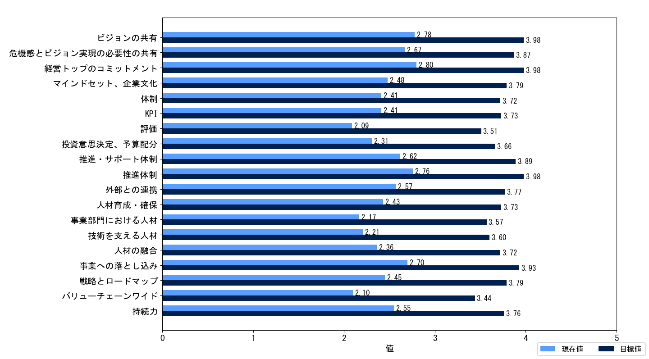

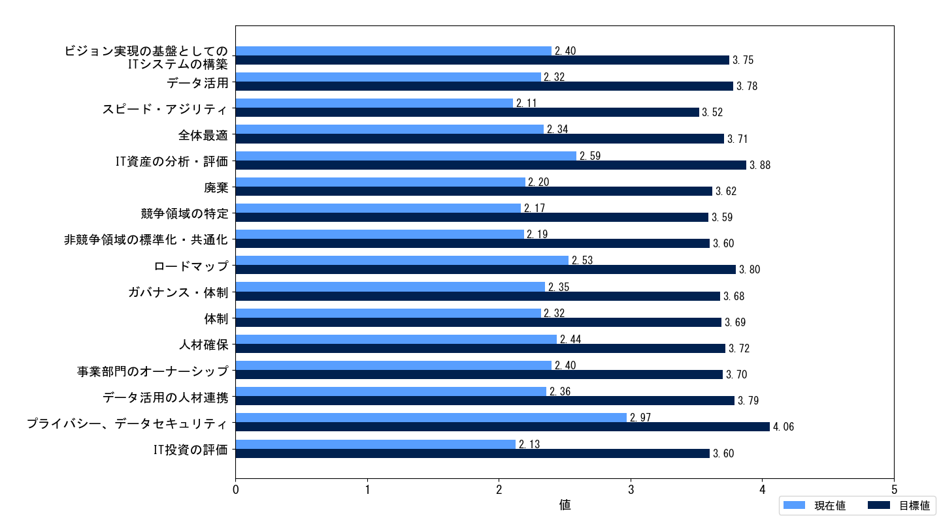

中小企業

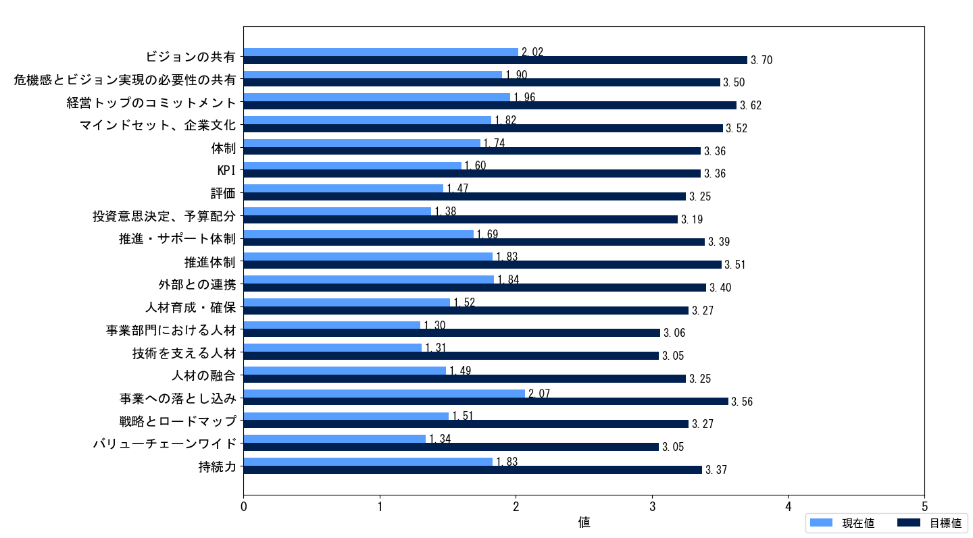

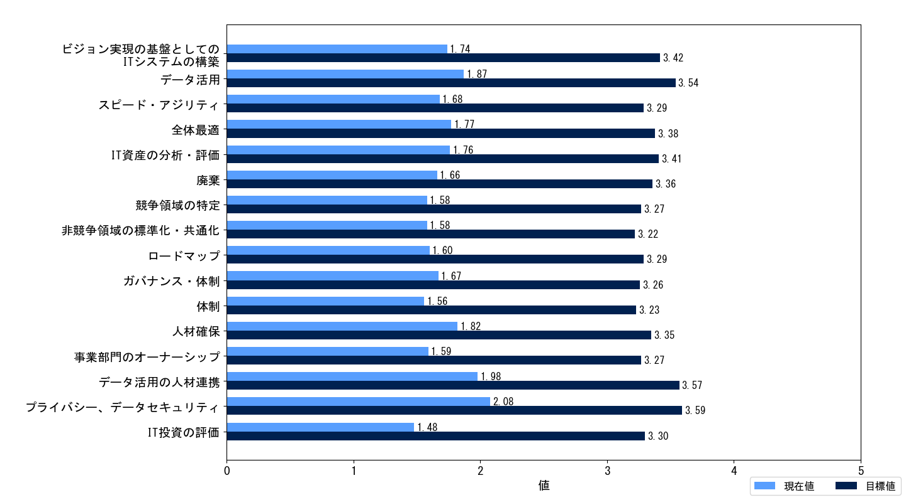

大企業と中小企業の現在値の平均の差
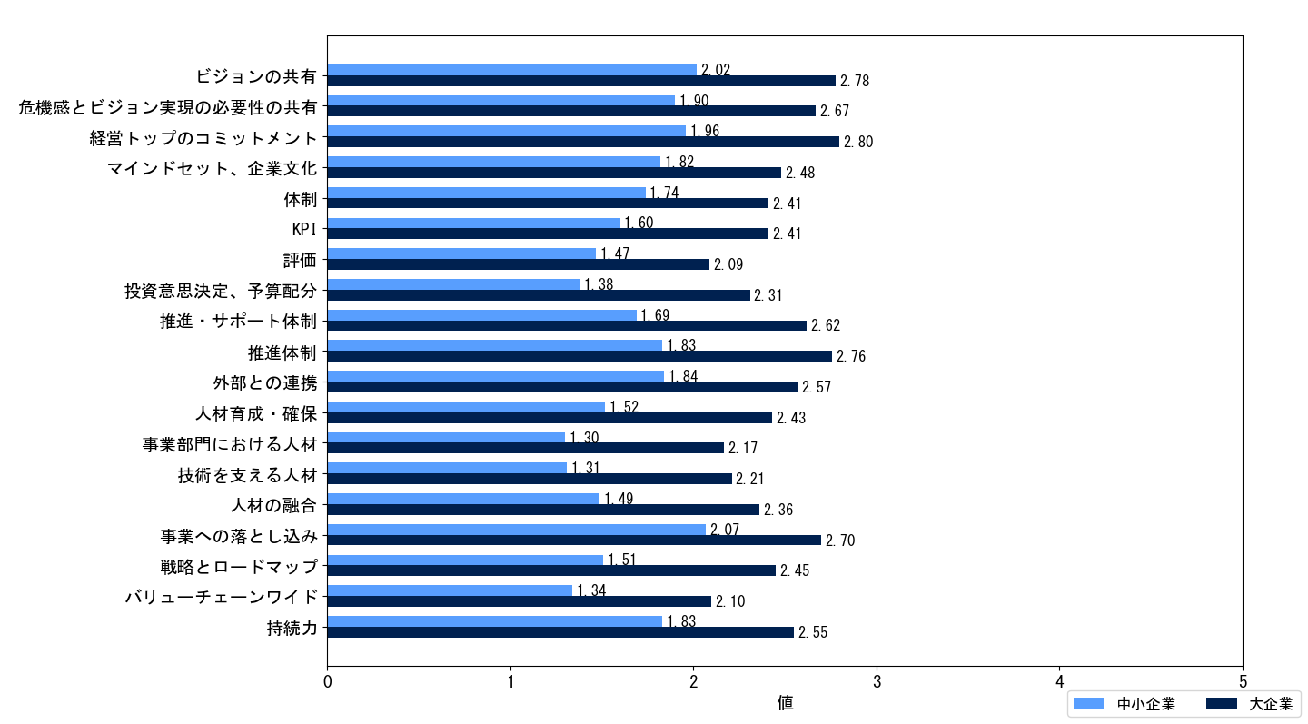

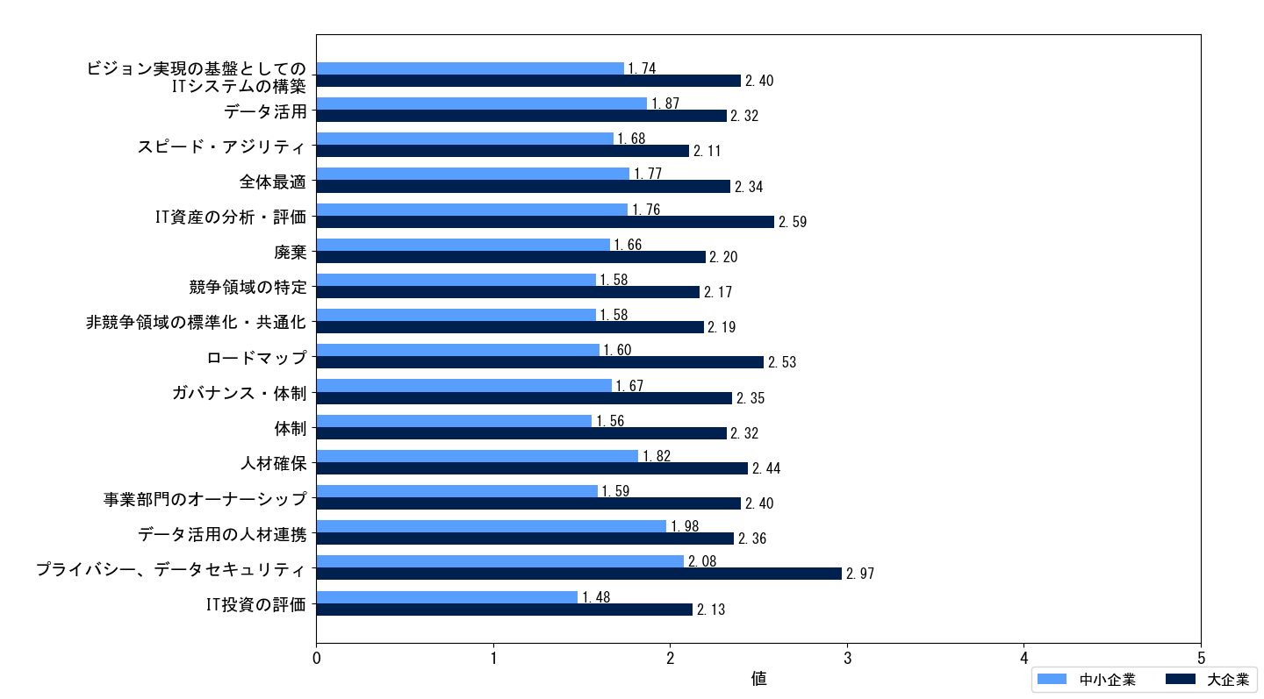

大企業における現在値と目標値の差平均の差が大きい上位 5 指標（経営視点）
現在値と目標値の平均の差が大きい上位 5指標 | 現在値平均 | 目標値平均 | 差
評価 | 2.09 | 3.51 | 1.42
事業部門における人材 | 2.17 | 3.57 | 1.40
技術を支える人材 | 2.21 | 3.60 | 1.39
人材の融合 | 2.36 | 3.72 | 1.36
投資意思決定、予算配分 | 2.31 | 3.66 | 1.35

大企業における現在値と目標値の平均の差が小さい上位 5 指標（経営視点）
現在値と目標値の平均の差が小さい上位 5指標 | 現在値平均 | 目標値平均 | 差
経営トップのコミットメント | 2.80 | 3.98 | 1.18
ビジョンの共有 | 2.78 | 3.98 | 1.20
危機感とビジョン実現の必要性の共有 | 2.67 | 3.87 | 1.20
外部との連携 | 2.57 | 3.77 | 1.20
持続力 | 2.55 | 3.76 | 1.21

大企業における現在値と目標値の平均の差が大きい上位 5 指標（IT視点）
現在値と目標値の平均の差が大きい上位 5指標 | 現在値平均 | 目標値平均 | 差
IT投資の評価 | 2.13 | 3.60 | 1.47
データ活用 | 2.32 | 3.78 | 1.46
データ活用の人材連携 | 2.36 | 3.79 | 1.43
廃棄 | 2.20 | 3.62 | 1.42
競争領域の特定 | 2.17 | 3.59 | 1.42

大企業における現在値と目標値の平均の差が小さい上位 5 指標（IT視点）
現在値と目標値の平均の差が小さい上位 5指標 | 現在値平均 | 目標値平均 | 差
プライバシー、データセキュリティ | 2.97 | 4.06 | 1.09
ロードマップ | 2.53 | 3.80 | 1.27
人材確保 | 2.44 | 3.72 | 1.28
IT資産の分析・評価 | 2.59 | 3.88 | 1.29
事業部門のオーナーシップ | 2.40 | 3.70 | 1.30

中小企業における現在値と目標値の平均の差が大きい上位 5 指標（経営視点）
現在値と目標値の平均の差が大きい上位 5指標 | 現在値平均 | 目標値平均 | 差
投資意思決定、予算配分 | 1.38 | 3.19 | 1.81
評価 | 1.47 | 3.25 | 1.78
戦略とロードマップ | 1.51 | 3.27 | 1.76
人材の融合 | 1.49 | 3.25 | 1.76
KPI | 1.60 | 3.36 | 1.76
事業部門における人材 | 1.30 | 3.06 | 1.76

中小企業における現在値と目標値の平均の差が小さい上位 5 指標（経営視点）
現在値と目標値の平均の差が小さい上位 5指標 | 現在値平均 | 目標値平均 | 差
事業への落とし込み | 2.07 | 3.56 | 1.49
持続力 | 1.83 | 3.37 | 1.54
外部との連携 | 1.84 | 3.40 | 1.56
危機感とビジョン実現の必要性の共有 | 1.90 | 3.50 | 1.60
体制 | 1.74 | 3.36 | 1.62

中小企業における現在値と目標値の平均の差が大きい上位 5 指標（IT視点）
現在値と目標値の平均の差が大きい上位 5指標 | 現在値平均 | 目標値平均 | 差
IT投資の評価 | 1.48 | 3.30 | 1.82
廃棄 | 1.66 | 3.36 | 1.70
競争領域の特定 | 1.58 | 3.27 | 1.69
ロードマップ | 1.60 | 3.29 | 1.69
ビジョン実現の基盤としてのITシステムの構築 | 1.74 | 3.42 | 1.68
事業部門のオーナーシップ | 1.59 | 3.27 | 1.68

中小企業における現在値と目標値の平均の差が小さい上位 5 指標（IT視点）
現在値と目標値の平均の差が小さい上位 5指標 | 現在値平均 | 目標値平均 | 差
プライバシー、データセキュリティ | 2.08 | 3.59 | 1.51
人材確保 | 1.82 | 3.35 | 1.53
データ活用の人材連携 | 1.98 | 3.57 | 1.59
ガバナンス・体制 | 1.67 | 3.26 | 1.59
全体最適 | 1.77 | 3.38 | 1.61
スピード・アジリティ | 1.68 | 3.29 | 1.61
...

先行企業と非先行企業
...
先行企業と非先行企業それぞれの現在値と目標値の平均値
指標名 | 企業区分 | 現在値 | 目標値
全指標 | 先行企業 | 3.60 | 4.55
 | 非先行企業 | 1.66 | 3.30
経営視点指標 | 先行企業 | 3.66 | 4.57
 | 非先行企業 | 1.65 | 3.31
IT視点指標 | 先行企業 | 3.52 | 4.53
 | 非先行企業 | 1.67 | 3.30

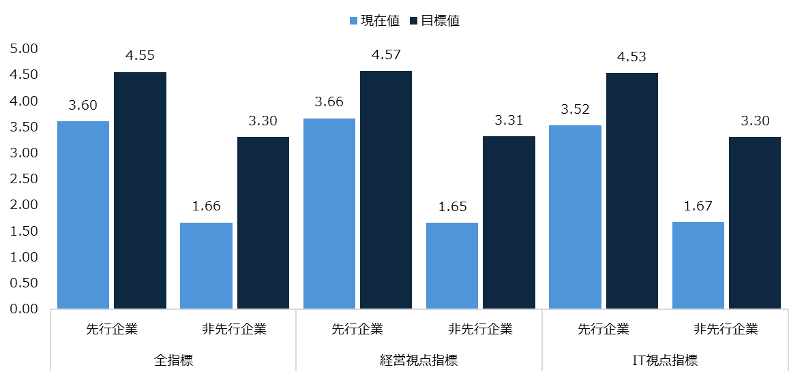

各指標の現在値と目標値の比較
 | 先行企業 |  | 非先行企業
指標名 | 現在値 | 目標値 | 現在値 | 目標値
ビジョンの共有 | 3.86 | 4.66 | 2.02 | 3.64
危機感とビジョン実現の必要性の共有 | 3.91 | 4.66 | 1.87 | 3.45
経営トップのコミットメント | 3.93 | 4.68 | 1.97 | 3.58
マインドセット、企業文化 | 3.71 | 4.58 | 1.76 | 3.44
体制 | 3.62 | 4.54 | 1.68 | 3.30
KPI | 3.61 | 4.54 | 1.58 | 3.30
...
体制 | 3.54 | 4.54 | 1.53 | 3.19
人材確保 | 3.57 | 4.54 | 1.77 | 3.29
事業部門のオーナーシップ | 3.58 | 4.54 | 1.58 | 3.22
データ活用の人材連携 | 3.54 | 4.55 | 1.86 | 3.48
プライバシー、データセキュリティ | 3.79 | 4.62 | 2.16 | 3.61
IT投資の評価 | 3.52 | 4.54 | 1.38 | 3.19

先行企業
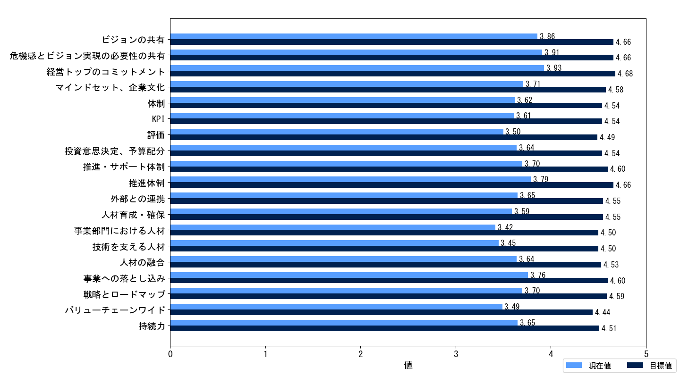

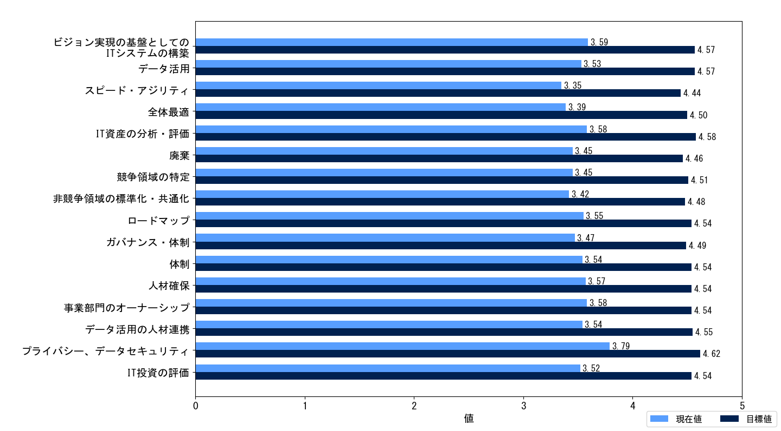

非先行企業
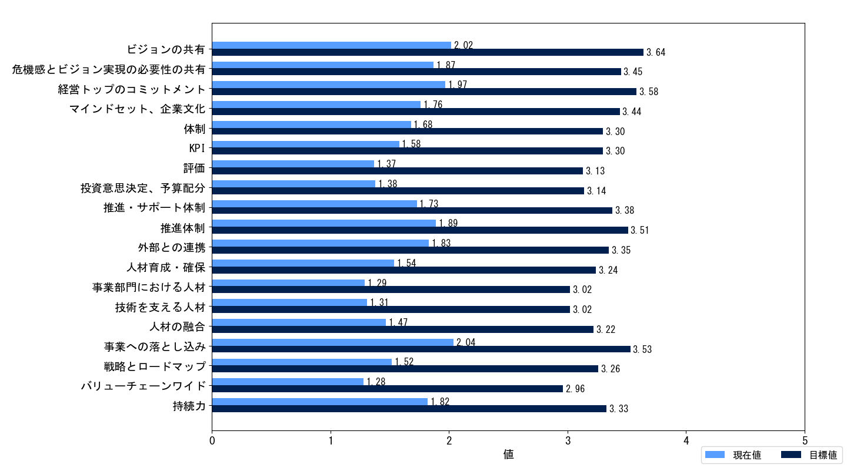

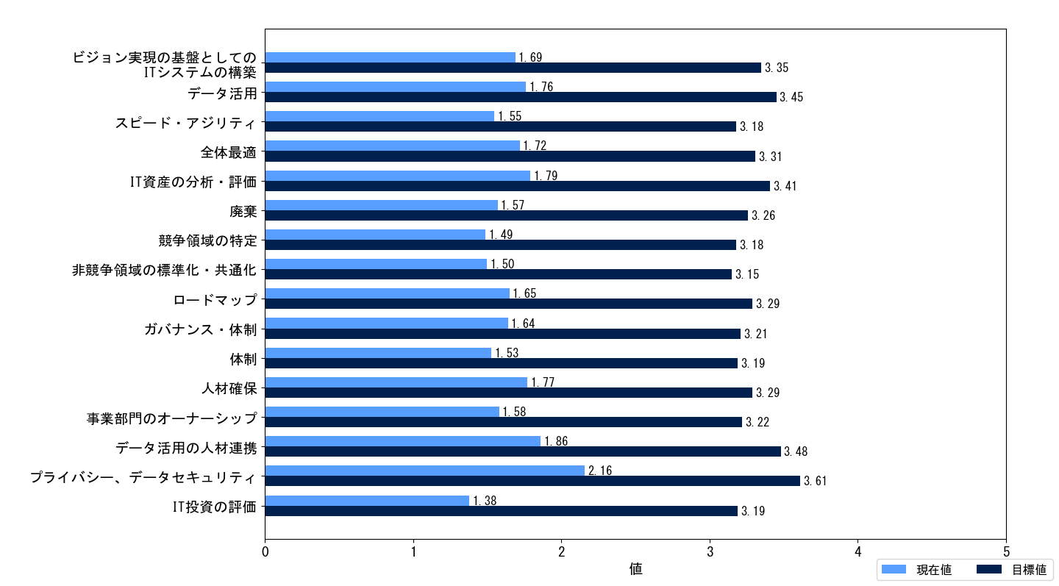

先行企業と非先行企業の現在値の平均の差
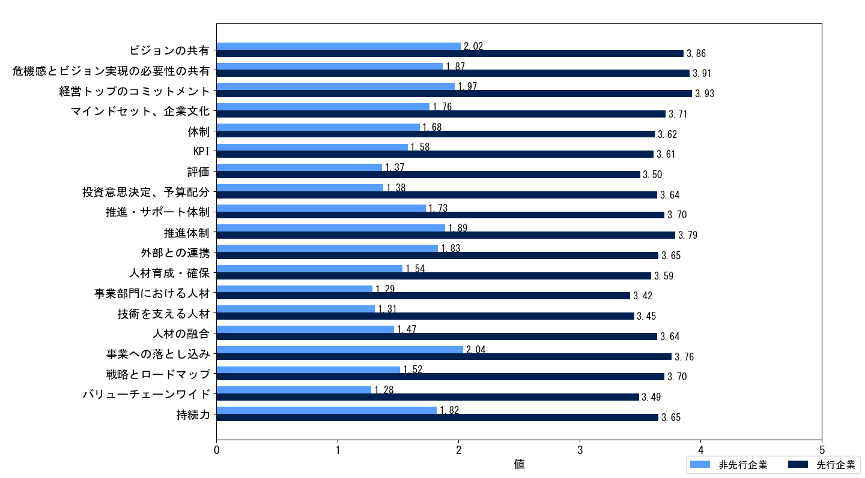

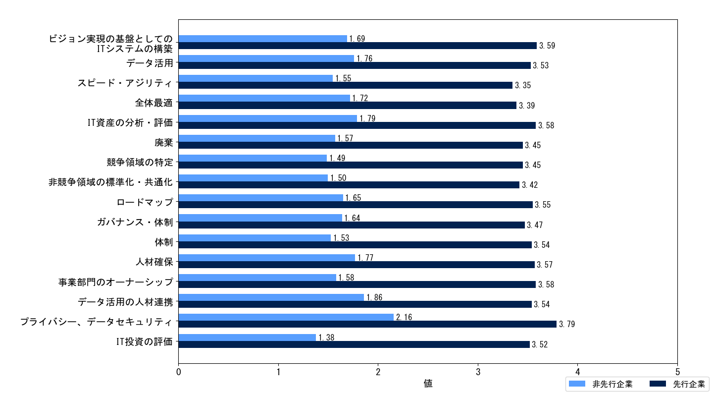

先行企業における現在値と目標値の平均の差が大きい上位 5 指標（経営視点）
現在値と目標値の平均の差が大きい上位 5指標 | 現在値平均 | 目標値平均 | 差
事業部門における人材 | 3.42 | 4.50 | 1.08
技術を支える人材 | 3.45 | 4.50 | 1.05
評価 | 3.50 | 4.49 | 0.99
人材育成・確保 | 3.59 | 4.55 | 0.96
バリューチェーンワイド | 3.49 | 4.44 | 0.95
...

DX認定企業とDX認定未取得企業
...
DX認定企業とDX認定未取得企業それぞれの現在値と目標値の平均値
指標名 | 企業区分 | 現在値 | 目標値
全指標 | DX認定企業 | 2.46 | 3.70
 | DX認定未取得企業 | 1.90 | 3.48
経営視点指標 | DX認定企業 | 2.53 | 3.72
 | DX認定未取得企業 | 1.90 | 3.48
IT視点指標 | DX認定企業 | 2.37 | 3.66
 | DX認定未取得企業 | 1.91 | 3.48

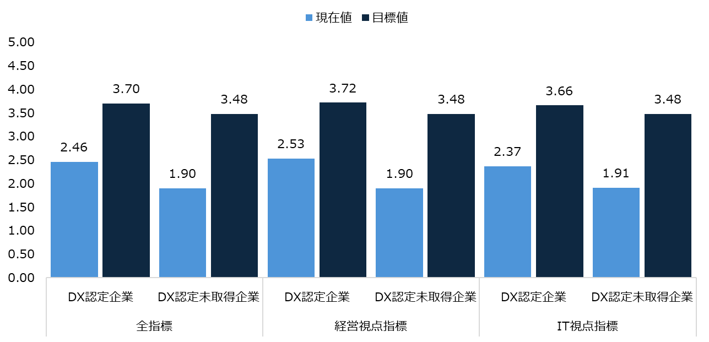

各指標の現在値と目標値の比較
 | DX認定企業 |  | DX認定未取得企業
指標名 | 現在値 | 目標値 | 現在値 | 目標値
ビジョンの共有 | 2.86 | 3.97 | 2.24 | 3.79
危機感とビジョン実現の必要性の共有 | 2.81 | 3.90 | 2.11 | 3.61
経営トップのコミットメント | 2.82 | 3.92 | 2.21 | 3.74
マインドセット、企業文化 | 2.58 | 3.69 | 2.00 | 3.62
体制 | 2.56 | 3.66 | 1.92 | 3.48
KPI | 2.45 | 3.76 | 1.83 | 3.47
...
ガバナンス・体制 | 2.34 | 3.63 | 1.87 | 3.39
体制 | 2.37 | 3.64 | 1.78 | 3.38
人材確保 | 2.42 | 3.63 | 2.01 | 3.47
事業部門のオーナーシップ | 2.44 | 3.66 | 1.83 | 3.41
データ活用の人材連携 | 2.39 | 3.75 | 2.09 | 3.64
プライバシー、データセキュリティ | 2.98 | 4.02 | 2.35 | 3.74
IT投資の評価 | 2.20 | 3.61 | 1.67 | 3.39

DX認定企業
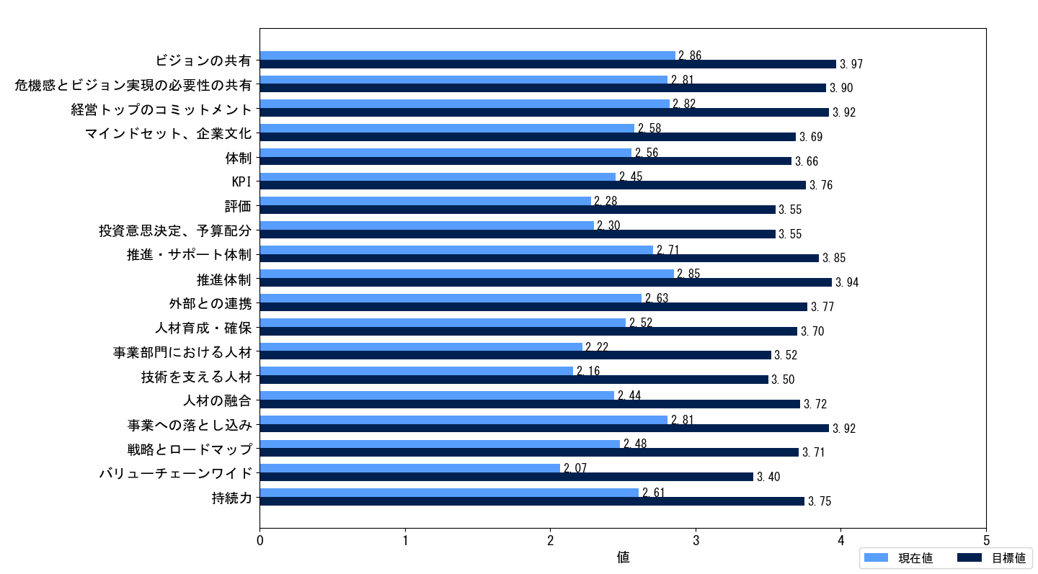

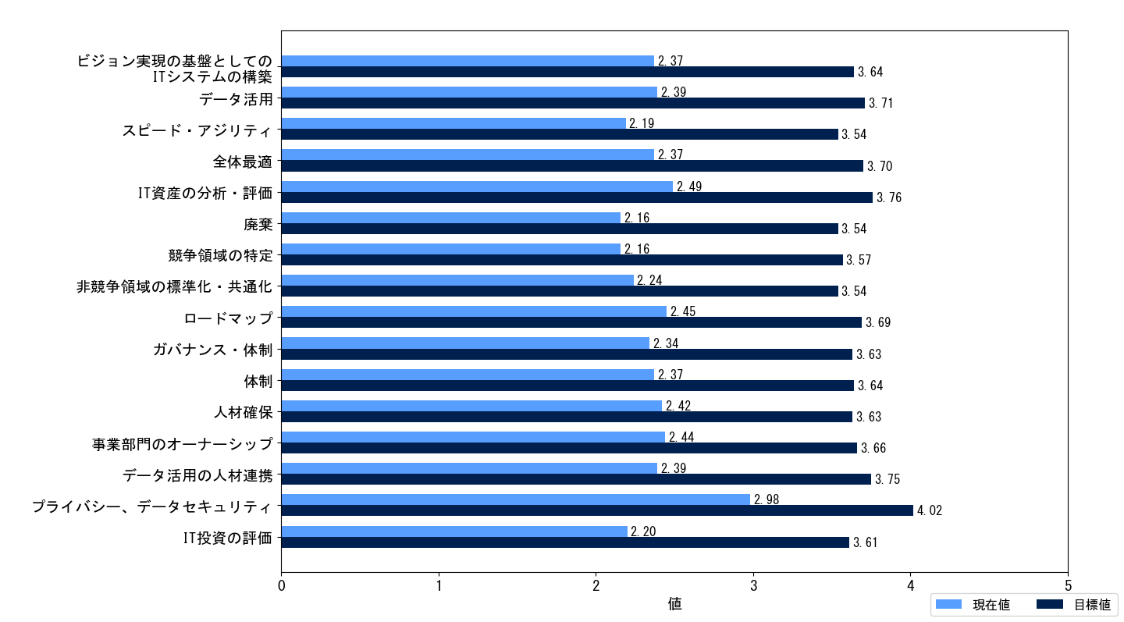

DX認定未取得企業
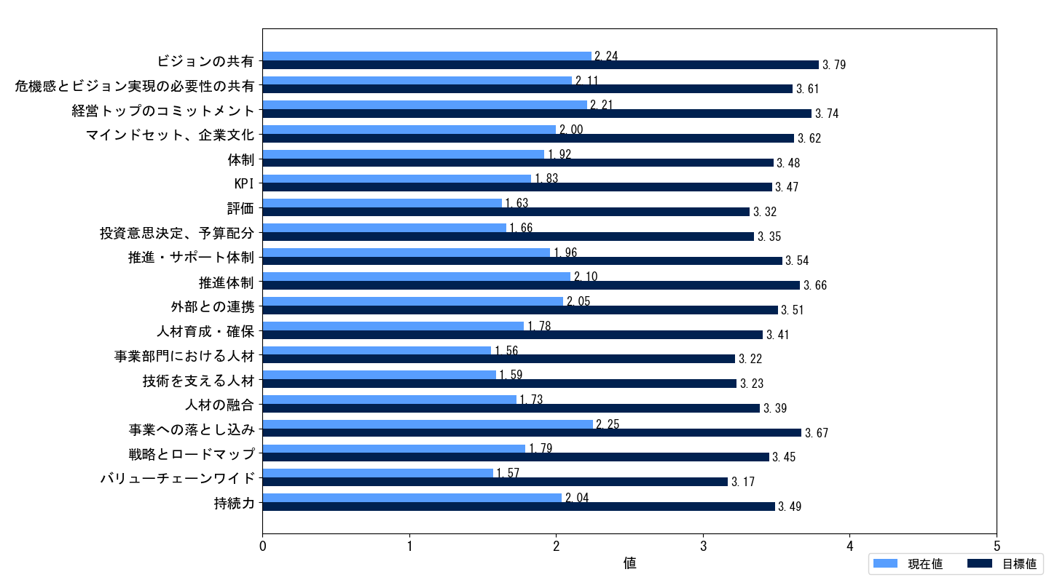

DX認定企業とDX認定未取得企業の現在値の平均の差
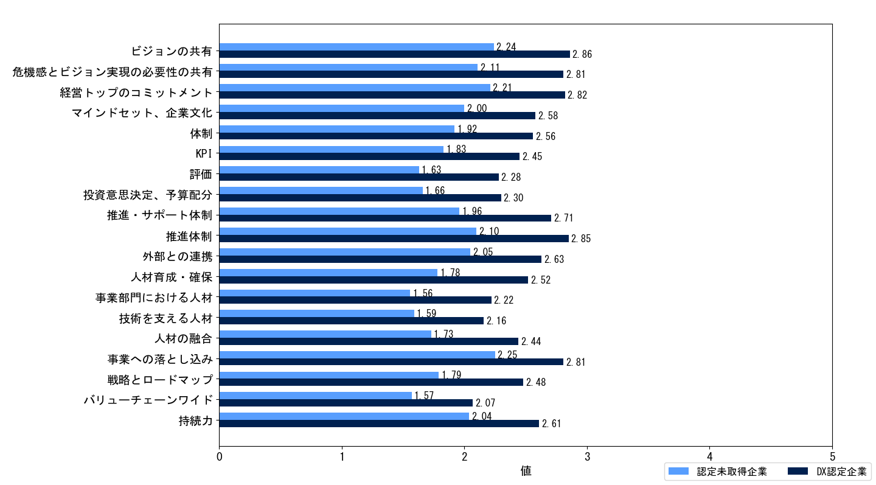

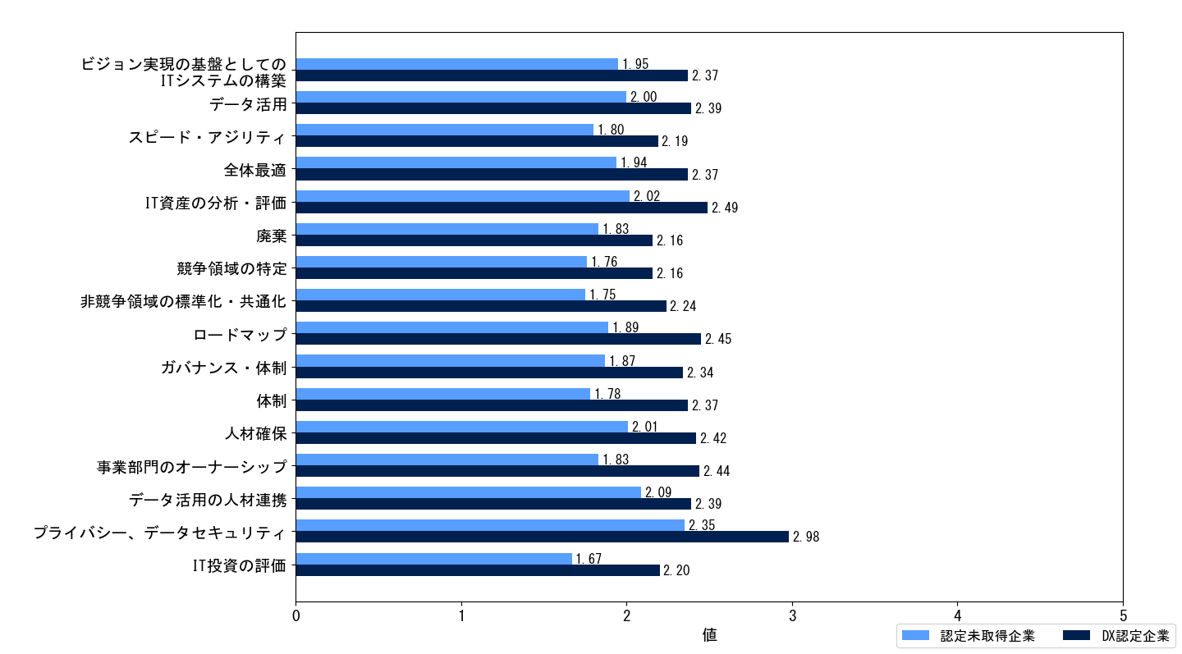

DX認定企業における現在値と目標値の平均の差が大きい上位 5 指標（経営視点）
現在値と目標値の平均の差が大きい上位 5指標 | 現在値平均 | 目標値平均 | 差
技術を支える人材 | 2.16 | 3.50 | 1.34
バリューチェーンワイド | 2.07 | 3.40 | 1.33
KPI | 2.45 | 3.76 | 1.31
事業部門における人材 | 2.22 | 3.52 | 1.30
人材の融合 | 2.44 | 3.72 | 1.28
...

2年連続提出企業（大企業）
2年連続提出している大企業の現在値と目標値の平均値
指標名 | 提出年 | 現在値 | 目標値
全指標 | 2024年 | 2.63 | 3.85
 | 2025年 | 2.79 | 3.91
経営視点指標 | 2024年 | 2.70 | 3.89
 | 2025年 | 2.88 | 3.96
IT視点指標 | 2024年 | 2.54 | 3.79
 | 2025年 | 2.68 | 3.86
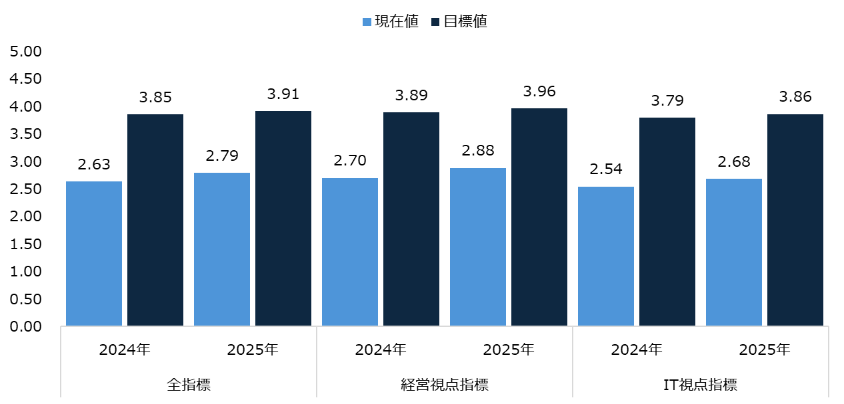

2年連続提出している大企業の2024年と2025年の現在値の平均
指標名 | 2024年 | 2025年
ビジョンの共有 | 3.07 | 3.23
危機感とビジョン実現の必要性の共有 | 2.94 | 3.11
経営トップのコミットメント | 2.99 | 3.13
マインドセット、企業文化 | 2.71 | 2.86
体制 | 2.71 | 2.86
KPI | 2.71 | 2.88
評価 | 2.34 | 2.49
投資意思決定、予算配分 | 2.53 | 2.74
...
ロードマップ | 2.71 | 2.91
ガバナンス・体制 | 2.53 | 2.67
体制 | 2.54 | 2.73
人材確保 | 2.61 | 2.73
事業部門のオーナーシップ | 2.68 | 2.78
データ活用の人材連携 | 2.53 | 2.65
プライバシー、データセキュリティ | 3.15 | 3.26
IT投資の評価 | 2.32 | 2.45

2年連続提出している大企業の2024年と2025年の現在値の平均の差
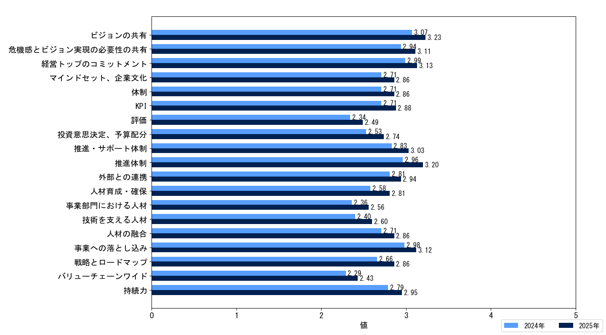

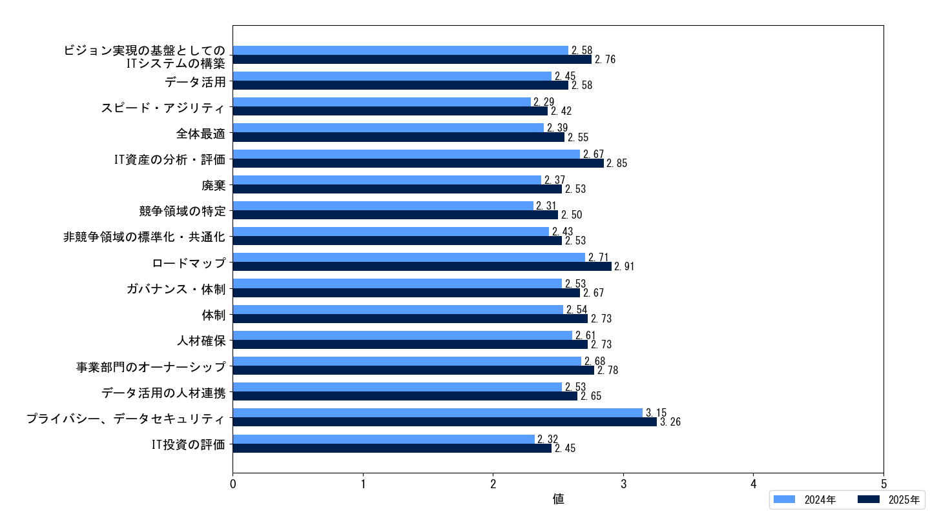

2年連続提出している大企業の2024年と2025年の現在値の平均の差が大きい上位5指標（経営視点）
現在値の平均の差が大きい上位5指標 | 2024年 | 2025年 | 差
推進体制 | 2.96 | 3.20 | 0.24
人材育成・確保 | 2.58 | 2.81 | 0.23
投資意思決定、予算配分 | 2.53 | 2.74 | 0.21
事業部門における人材 | 2.36 | 2.56 | 0.20
技術を支える人材 | 2.40 | 2.60 | 0.20
戦略とロードマップ | 2.66 | 2.86 | 0.20
推進・サポート体制 | 2.83 | 3.03 | 0.20
...

